ЗАДАЧИ
1 | Приведите пример супертипа сущности, не имеющего собственных экземпляров.
 |  |  | Фрукт - абстрактный класс, его нельзя инициализировать
2 | Мобильный телефон может находится во взаимоисключающих связях с магазином, если он еще не продан, с пользователем,
 | если он уже куплен, и с сервисом, если он поломан и сдан в ремонт. Как избавиться от взаимоисключающих связей
 | при проектировании БД , хранящей информацию об экземплярах сущности "мобильный телефон"?
 | Сущности «мобильный телефон» добавить аттрибут «статус»
 | «Статус» принимает такие значения как: «на продаже в магазине», «куплен», «клиент вернул на ремонт»
3 | Составьте диаграмму прецедентов для своего проекта. Дополните ею документацию.
 | 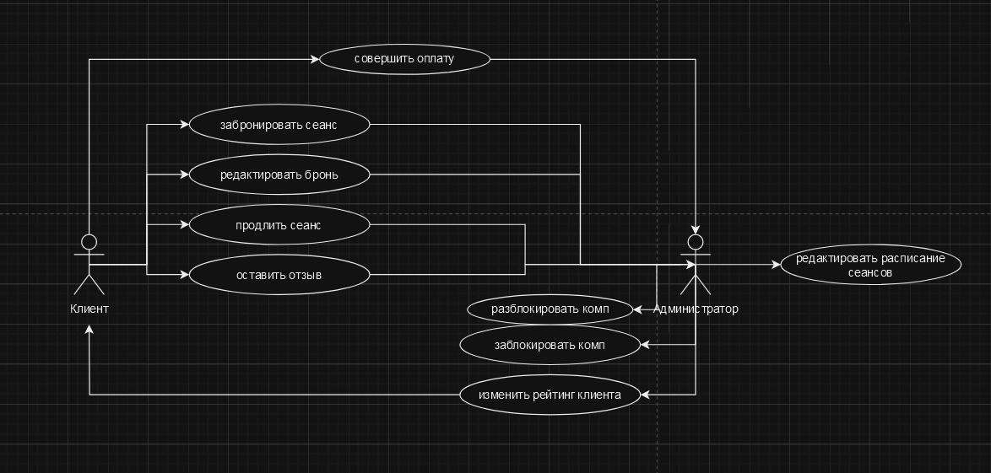
4 | Маша работает в отделе разработки в Департаменте ИТ, в котором также есть отдел тестирования и отдел поддержки. В компании, где работает Маша всего 4 департамента:
 | ИТ, финансы, кадры и маркетинг. Постройте диаграмму объектов для компании, в которой работает Маша.
 | 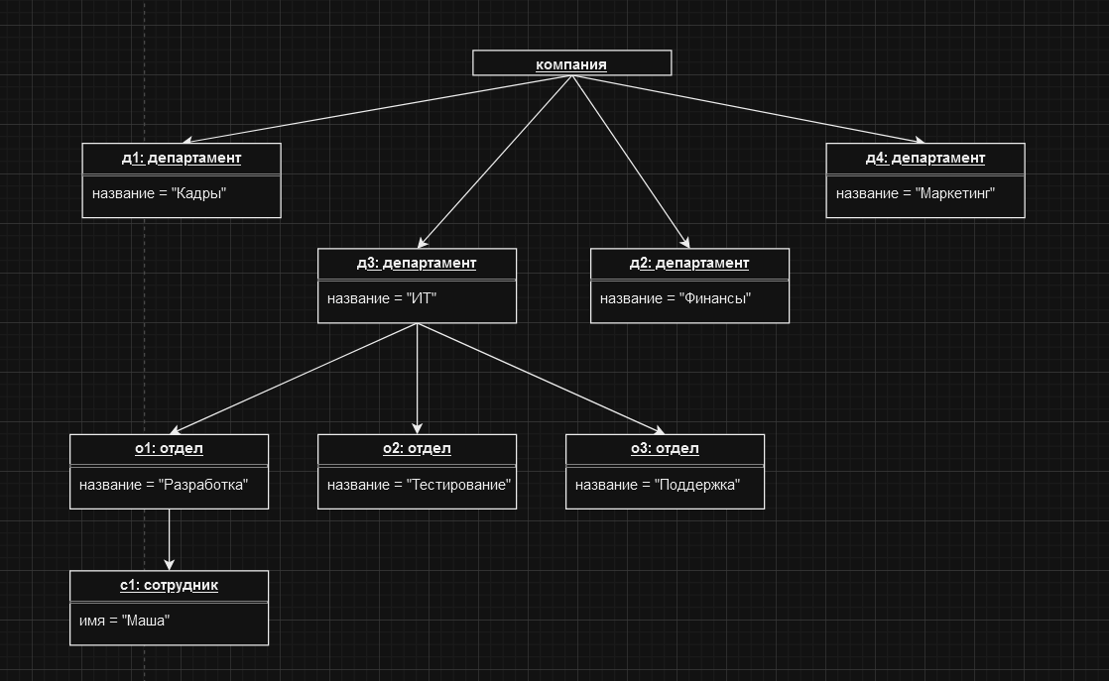
5 | Постройте диаграмы последовательностей и взаимодействия для кофемолки.
 | вкладка «НОМЕР 5»
6 | Постройте диаграмму состояния для сдачи на водительские права.
 | 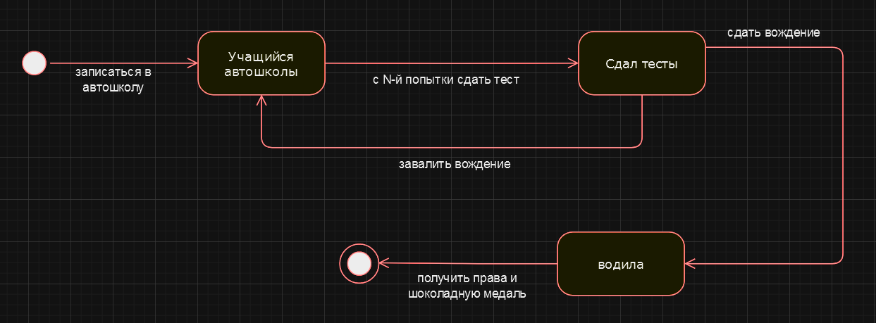
7 | Постройте диаграму активности для покупок продуктов в супермаркете по списку. Предусмотрите хотя бы два действия в параллель на каком-нибудь этапе.
 | вкладка «НОМЕР 7»
8 | Маша открыла бюро гадания Таро. У нее есть две штатные гадальщицы и 5 онлайн гаданий. Придумайте диаграмму классов для хранения информации о Машином бюро.
 | 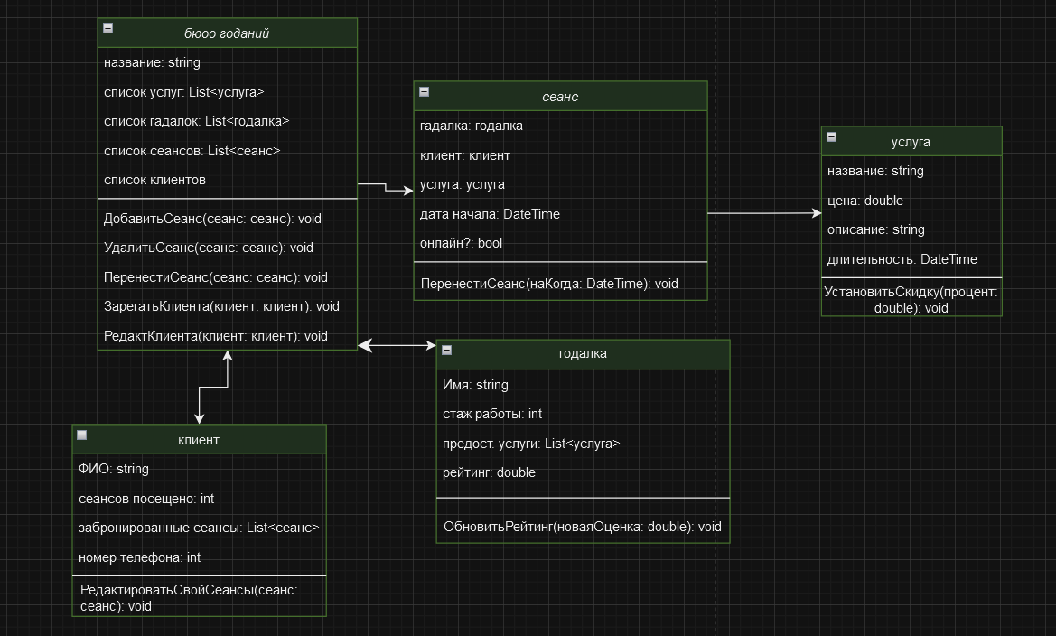
9 | Пусть дана диаграмма классов для водителей автомобилей и транспортных средств.
 | Напишите на языке OCL условие того, что водителю не может быть меньше 18 лет. Также напишите условие того, что автомобиль не может быть старше 30 лет.
 | context Водитель inv: | context Автомобиль inv:
 | self.Возраст >= 18 | self.Возраст <= 30
10 | Для предыдущей задачи перестройте диаграмму классов так, чтобы можно было написать условие того, что категория ТС должна соответствать категории прав.
 | Напишите это условие на OCL.

 | context Водитель inv:
 | self.Права.Категория = self.ТекущееАвто.Категория

НОМЕР 5
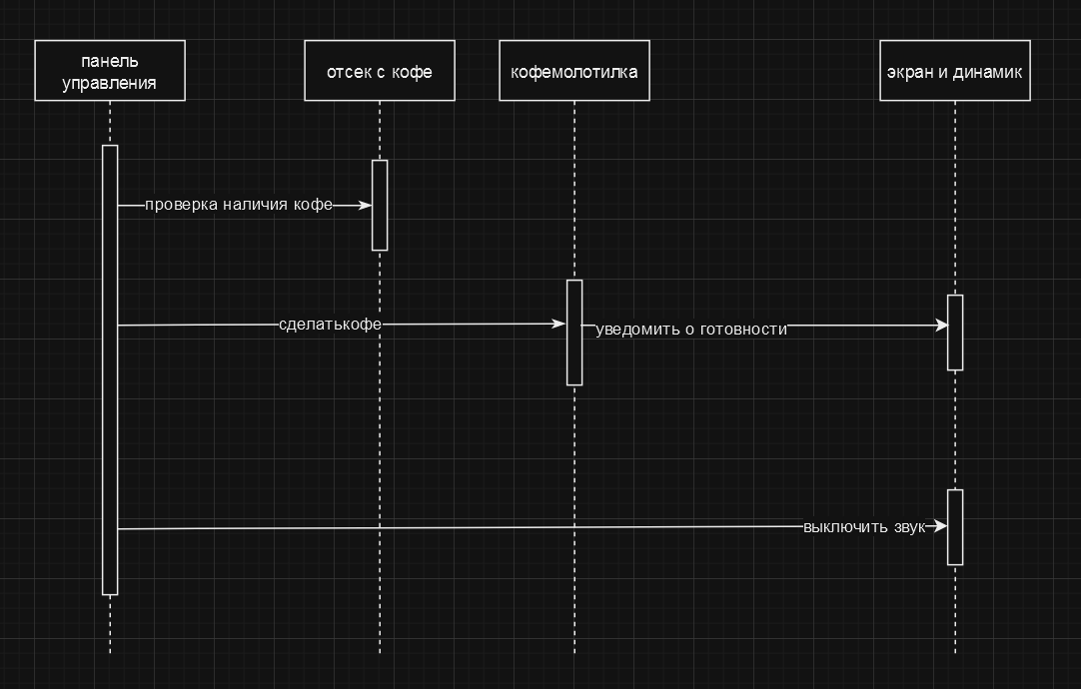
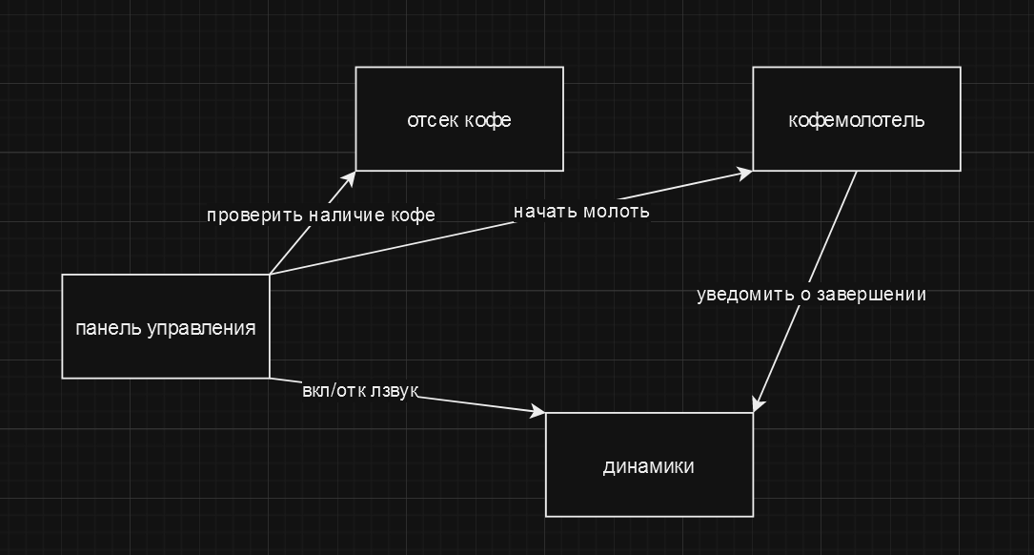

 | ДИАГРАММА ВЗАИМОДЕЙСТВИЯ

диаграмма последовательностей

НОМЕР 7
